Solicitud gráfica
 | Área: | Ciencias Naturales |  |  | Fecha:
 | Grado: | 11
 | Título del tema: | Las funciones oxigenadas |  |  | ¿Cuaderno de estudio o recurso? | Recurso
 | Editor: | Lyz Marcela Bernal Gómez |  |  | Motor del recurso | F6

 | Código guión o recurso: | CN_11_12_REC130 | ← Para determinar este código, visite la hoja de Ayuda
 |  |  |  |  | ESPECIFICACIÓN DE ARCHIVOS A ENTREGAR
Núm. | Archivo Shutterstock o ruta en web | Imagen para: | Tipo | Ubicación de la imagen en el recurso F6 | Nombre imagen SMALL | Tamaño imagen SMALL | Nombre imagen ZOOM | Tamaño imagen ZOOM | Descripción | Observaciones
IMG01 | 159232250 | Recurso F6 | Fotografía | Inicio | CN_11_12_REC130_IMG01.jpg | 350 x 230 px |  |  | 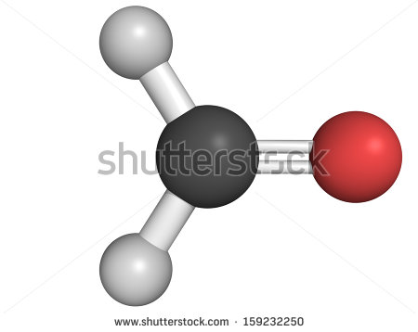
IMG02 | 134618858 | Recurso F6 | Fotografía | Inicio | CN_11_12_REC130_IMG02.jpg | 350 x 230 px |  |  | 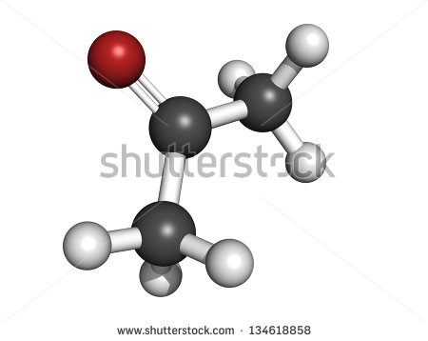
IMG03 | Ver descripción y observaciones | Recurso F6 | Ilustración | Contenido | CN_11_12_REC130_IMG03n.jpg | 320 x 480 px | CN_11_12_REC130_IMG03a.jpg | 800 x 458 px |  | Realizar ilustración similar a imagen guía. Por favor manejar las figuras de las fotografías de IMG02 e IMG03.
IMG04 | Ver descripción y observaciones | Recurso F6 | Ilustración | Contenido | CN_11_12_REC130_IMG04n.jpg | 320 x 480 px | CN_11_12_REC130_IMG04a.jpg | 800 x 458 px | 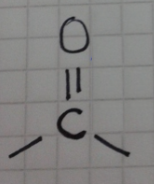 | Realizar ilustración igual a la imagen guía
IMG05 | Ver descripción y observaciones | Recurso F6 | Ilustración | Contenido | CN_11_12_REC130_IMG05n.jpg | 320 x 480 px | CN_11_12_REC130_IMG05a.jpg | 800 x 458 px | 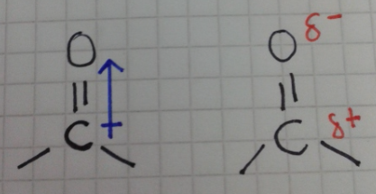 | Realizar ilustración igual a la imagen guía
IMG06 | Ver descripción y observaciones | Recurso F6 | Ilustración | Contenido | CN_11_12_REC130_IMG06n.jpg | 320 x 480 px | CN_11_12_REC130_IMG06a.jpg | 800 x 458 px |  | Realizar ilustración igual a la imagen guía
IMG07 | Ver descripción y observaciones | Recurso F6 | Ilustración | Contenido | CN_11_12_REC130_IMG07n.jpg | 320 x 480 px | CN_11_12_REC130_IMG07a.jpg | 800 x 458 px |  | Realizar ilustración igual a la imagen guía
IMG08 | Ver descripción y observaciones | Recurso F6 | Ilustración | Contenido | CN_11_12_REC130_IMG08n.jpg | 320 x 480 px | CN_11_12_REC130_IMG08a.jpg | 800 x 458 px |  | Realizar tabla como se deja en imagen guía.
IMG09 | 336461036 | Recurso F6 | Fotografía | Contenido | CN_11_12_REC130_IMG09n.jpg | 320 x 480 px | CN_11_12_REC130_IMG09a.jpg | 800 x 458 px | 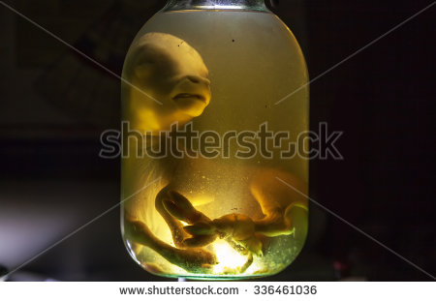
IMG10 | Ver descripción y observaciones | Recurso F6 | Ilustración | Contenido | CN_11_12_REC130_IMG10n.jpg | 320 x 480 px | CN_11_12_REC130_IMG10a.jpg | 800 x 458 px | 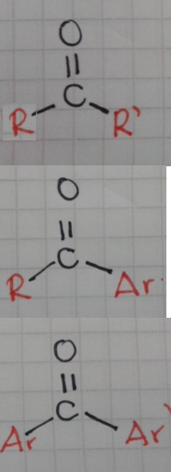 | Realizar ilustración igual a la imagen guía
IMG11 | Ver descripción y observaciones | Recurso F6 | Ilustración | Contenido | CN_11_12_REC130_IMG11n.jpg | 320 x 480 px | CN_11_12_REC130_IMG11a.jpg | 800 x 458 px |  | Realizar ilustración igual a la imagen guía
IMG12 | Ver descripción y observaciones | Recurso F6 | Ilustración | Contenido | CN_11_12_REC130_IMG12n.jpg | 320 x 480 px | CN_11_12_REC130_IMG12a.jpg | 800 x 458 px |  | Realizar tabla como se deja en imagen guía.
IMG13 | 77915185 | Recurso F6 | Fotografía | Contenido | CN_11_12_REC130_IMG13n.jpg | 320 x 480 px | CN_11_12_REC130_IMG13a.jpg | 800 x 458 px | 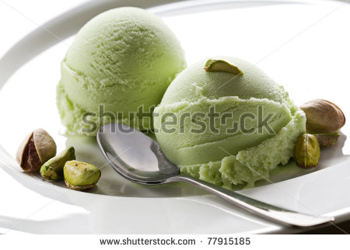
IMG14 | Ver descripción y observaciones | Recurso F6 | Ilustración |  | #N/A | #N/A | #N/A | #N/A |  | Realizar tabla como se deja en imagen guía. Es para ficha de estudiante.
IMG15 | Ver descripción y observaciones | Recurso F6 | Ilustración |  | #N/A | #N/A | #N/A | #N/A |  | Realizar ilustración como se deja en imagen guía. Es para ficha de estudiante.

